发票问题
返回

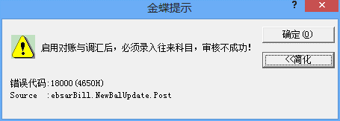

1。因销售发票在应收系统中审核会提示以上内容，所以将往来科目设为必录项了，不知是否哪个参数这调整，是否必启用"对帐与调汇"
2. 这样的修正数据，对勾稽、存货核算是否有影响，请祥测下
3. 测试过程是，若有异常，请注意下测试执行的顺序，如，先在销售专用发票审核，后在销售增值发票反审核报错之类的记录，一定得祥细

测试出的问题：
通过销售出库单下推发票，并在下推界面对发票审核，再到应收模块查看该发票，双击打开在查看界面反审核该发票，结果无法选择到往来科目，
并且在查看界面再次点击审核按钮，系统会提示该发票已审核。

